stojany
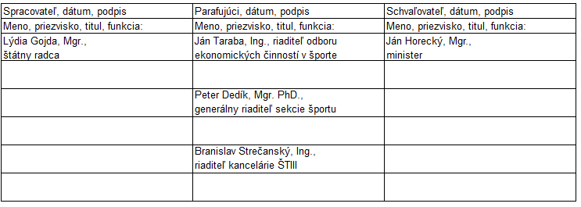
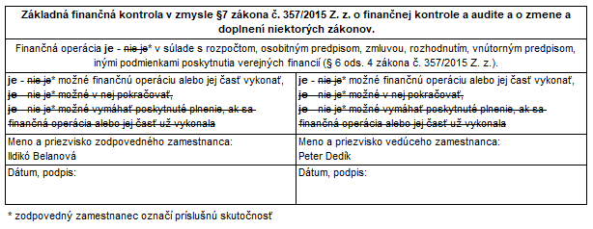
Rozhodnutie Ministerstva školstva, vedy, výskumu a športu Slovenskej republiky o poskytnutí finančných prostriedkov v oblasti športu v roku 2022
účel - príspevok na národný športový projekt podľa § 75 ods. 2 písm. b) zákona č. 440/2015 Z. z.

PČ | Žiadateľ | Predmet finančných prostriedkov | Schválené (eur) | Pozn.
1 | Cyklokoalícia | Nákup ocenenia - cyklistických stojanov pre víťazné školy projektu Do školy na bicykli 2022 | 4,750.00
 | SPOLU |  | 4,750.00
Návrh na schválenie bol spracovaný v súlade s príslušnými ustanoveniami zákona č. 440/2015 Z. z. o športe a o zmene a doplnení niektorých zákonov v znení neskorších predpisov a ďalšími všeobecne záväznými predpismi.

SCHVÁLENIE PRÍSPEVKU
Schvaľujem príspevok na národný športový projekt podľa zákona č. 440/2015 Z. z. na rok 2022 a súhlasím s jeho zverejnením.

Dňa:

Ján Horecký
minister školstva, vedy, výskumu a športu Slovenskej republiky

